Instructivo
 |  | REGISTRO, CLASIFICACIÓN Y VALORACIÓN DE ACTIVOS DE INFORMACIÓN | CÓDIGO | 0
 |  |  | VERSIÓN | 0
 |  |  | FECHA | 0
INSTRUCTIVO DE DILIGENCIAMIENT OREGISTRO, VALORACIÓN Y CALIFICACIÓN DE ACTIVOS DE INFORMACIÓN - HOJA ACTIVOS CONSOLIDADOS
No. | CAMPO | INFORMACIÓN QUE DEBE CONTENER
1 | Tipo de proceso | Seleccionar la categoría a la cual pertenece el proceso dueño o custodio del activo identificado, de acuerdo con el Tipo de proceso en la Entidad. (Estratégico, misional, de apoyo o de evaluación)
2 | Proceso | Seleccionar el nombre del proceso dueño o custodio del activo identificado.
3 | Dirección | Seleccionar el nombre de la dirección a la cual pertenece el activo identificado.
4 | Área administrativa | Seleccionar el área administrativa a la cual pertenece el activo identificado.
5 | Caracterización del activo | Seleccionar: OFICIAL (TRD) si el activo identificado está incluido dentro de la TRD del proceso. NO OFICIAL (OTROS ACTIVOS) si el activo identificado no está clasificado dentro de la TRD.
6 | Tipo de activo | Seleccionar el tipo de activo identificado, de acuerdo con su naturaleza (información, software, hardware, servicio, persona, red, instalaciones, etc.
7 | Serie | Incluir la serie documental a la que percenence el activo identificado, en caso de que este se a un activo OFICIAL (TRD), las cuales se encuentran en el portal web de la Entidad, en el siguiente enlace: https://upra.gov.co/es-co/Paginas/gestion-documental.aspx
8 | Subserie / Nombre del activo de información | Incluir la subserie documental o el nombre del activo de información, en caso de que este sea un activo OFICIAL (TRD), las cuales se encuentran en el portal web de la Entidad, en el siguiente enlace: https://upra.gov.co/es-co/Paginas/gestion-documental.aspx
9 | Descripción del activo | Definir brevemente el activo identificado.
10 | Idioma | Incluir el idioma en el cual se encuentra el activo de información identificado.
11 | Medio de conservación y/o soporte | Seleccionar el medio de conservación o soporte en el que se encuentra el activo identificado: ELECTRÓNICO: si el activo solo se conserva en archivo electrónico. FÍSICO: Si el activo solo se conserva en archivo físcio (papel, cinta, filminas, etc). ELECTRÓNICO/PAPEL Si el activo se conserva a través de las dos formas.
12 | Descripción del medio de conservación y/o soporte | Describir brevemente, el medio de conservación y soporte del activo. Ejemplo: Repositorio instituciona, biblioteca institucional, archivo central institucional, cintas almacenadas en el MADR,etc.
13 | Formato (forma, tamaño o modo en la que se presenta la información: hoja de cálculo, imagen, audio, video, documento de texto, base de datos, etc.) | Incluir la extensión del archivo que contiene el activo identificado para definir su forma, tamaño o modo en la que se presenta la información o se permite su visualización o consulta, tales como: xlsx: hoja de cálculo jpg, bmp: imagen mp3: audio mp4, mov, avi: video docx, txt: documento de texto SQL; base de datos. etc.
14 | Disponible para | Incluir las personas o grupos de personas que pueden tener acceso al activo identificado.
15 | Publicada | Para el caso en que la información sea pública, Incluir el lugar físico o digital dónde está publicada, tales como lugar en el sitio web y otro medio en donde se puede descargar y/o consultar la información.
16 | Fecha de generación del activo de información | Incluir la fecha en la cual se crea el activo, para el caso de Tipo Documental o adquisición para los tipos Hardware y Software
17 | Frecuencia de actualización (periodicidad con la que se debe actualizar la información) | Identificar la periodicidad o el segmento de tiempo en el que se debe actualizar la información, de acuerdo con su naturaleza y a la normativa aplicable. Esta puede ser: Diario, Mensual, Semestral, Anual, Por Demanda, En línea, etc.
18 | Responsable de la producción de la información (Gerencias de primer nivel) | Incluir al nombre del proceso, dependencia, unidad interna, o nombre de la Entidad externa que creó la información y es el responsable de calificar o clasificar la información.
19 | Custodio (nombre del área, dependencia o unidad encargada de la custodia o control de la información para efectos de permitir su acceso.) | Diligenciar el nombre del proceso, dependencia o unidad encargada de la custodia o control de la información para efectos de permitir su acceso.
20 | El activo almacena o procesa información relacionada con: | indique el tema al cual hace referencia el activo identificado, por ejemplo, Base de datos de campesinos con datos personales, fotografías satelitales, nómina de la UPRA, información catastral, etc. Esta informació es importante para determinar su nivel de confencialidad.
21 | Clasificación del activo | 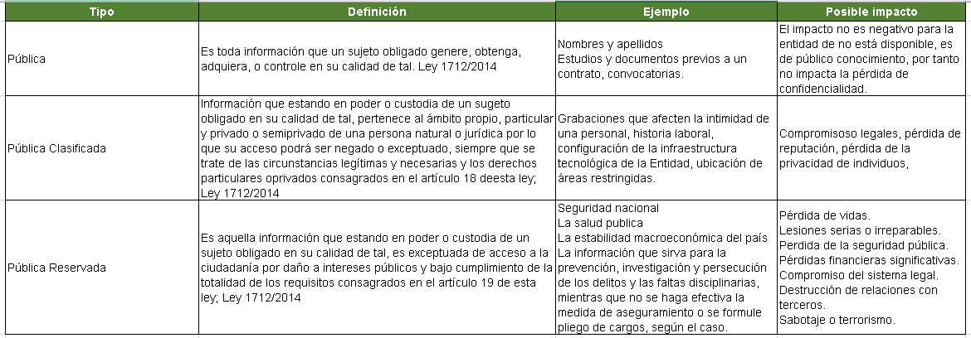 De acuerdo con la criticidad del activo identificado y el nivel de acceso, el activo se puede clasificar de la siguiente forma: .
22 | Plazo de la clasificación o reserva (El tiempo que cobija la clasificación o reserva) | Indique el tiempo durante el cual, el activo tendrá la clasificación realizada en el punto anterior.
23 | Excepción total o parcial. (integral o parcial la calificación, las partes o secciones clasificadas o reservadas) | Para el caso de la información pública clasificada o pública reservada, indique si la excepción, que hace que la información no sea pública, aplica para todo el activo de información o solo a una parte del activo. Al respecto, el artículo 21 de la ley 1712 de 2014 indica: "En aquellas circunstancias en que la totalidad de la información contenida en un documento no esté protegida por una excepción contenida en la presente ley, debe hacerse una versión pública que mantenga la reserva únicamente de la parte indispensable. La información pública que no cae en ningún supuesto de excepción deberá ser entregada a la parte solicitante, así como ser de conocimiento público. La reserva de acceso a la información opera respecto del contenido de un documento público, pero no de su existencia. Ninguna autoridad pública puede negarse a indicar si un documento obra o no en su poder o negar la divulgación de un documento"
24 | Objetivo legítimo de la excepción (identificación de la excepción que, dentro de las previstas en la Ley 1712 de 2014, cobija la calificación de información reservada o clasificada) | Indiqué las razones válidas por las cuales se puede limitar el acceso a cierta información pública. Estas razones deben ser justificadas y cumplir con ciertos criterios para ser consideradas legítimas. En otras palabras, no se puede restringir el acceso a la información pública de manera arbitraria; debe haber un motivo válido y justificado que proteja otros derechos o intereses. Algunos ejemplos de objetivos legítimos pueden incluir la protección de la seguridad nacional, el orden público, la prevención del delito, la protección de la privacidad de las personas, la confidencialidad de ciertos documentos o información que puede afectar a terceros, entre otros.
25 | Fundamento jurídico de la excepción (norma jurídica que sirve como fundamento para la clasificación o reserva de la información) | Indique las bases legales y normativas que justifican por qué cierta información pública puede ser exceptuada de ser divulgada.
26 | ¿Qué impacto produciría para el proceso o el área, la pérdida de confidencialidad del Activo? | Selecciones, e una escala de 0 a 5 donde cero es la ausencia de afectación y 5 es la mayor afectación con compromiso de la supervivencia de la Entidad, el impacto que produciría para el proceso o el área, la pérdida de Confidencialidad (Se refiere a la protección de la información contra el acceso no autorizado. Esto significa asegurar que la información solo sea accesible para las personas autorizadas y que no se divulgue a terceros no autorizados)del activo.
27 | ¿Qué impacto produciría para el proceso o el área, la pérdida de Integridad del Activo? | Selecciones, e una escala de 0 a 5 donde cero es la ausencia de afectación y 5 es la mayor afectación con compromiso de la supervivencia de la Entidad, el impacto que produciría para el proceso o el área, la pérdida de Integridad (Se refiere a la protección de la información contra alteraciones no autorizadas. Esto significa asegurar que los datos no sean modificados, destruidos o manipulados de manera no autorizada, garantizando que la información sea precisa y completa)del activo.
28 | ¿Qué impacto produciría para el proceso o el área, la pérdida de Disponibilidad del Activo? | Selecciones, e una escala de 0 a 5 donde cero es la ausencia de afectación y 5 es la mayor afectación con compromiso de la supervivencia de la Entidad, el impacto que produciría para el proceso o el área, la pérdida de Disponibilidad (Se refiere a la garantía de que la información esté accesible y utilizable cuando se necesita. Esto implica asegurar que los sistemas y datos estén operativos y accesibles para los usuarios autorizados en todo momento) del activo.
29 | El tiempo máximo de recuperación aceptable es? | Seleccionar el tiempo máximo en el que el activo deberá recuperar su disponibilidad para no presentar afectaciones graves en la Entidad: 1) 4 horas 2) 8 horas 3) 24 horas 4) 48 horas 5) 7 días 6) 14 días 7) 30 días 8) >30 días
30 | Valoración del activo | Esta celda se diligencia automáticamente y corresponde a la valoración final del activo, teniendo en cuenta la valoración individual de su confidencialidad, integridad y disponibilidad, tal como lo establece la guía para la gestión de riesgos de seguridad de la información, de la Entidad.
31 | Nombre de quién responde la encuesta | Identificar la persona de la Entidad que colabora en el diligenciamiento de la encuesta
32 | Fecha de calificación del activo | Incluir la fecha en la cual, el activo es calificado
33 | Estado del activo | Seleccionar: Precalificado: si la valoración del activo no ha sido aprobada. Aprobado: Si la valoración del activo está aprobada.

